小boss逻辑
 | 温迪戈（绿）
 |  | ID | bosssenlin31Wendige2
 |  | 元素 | 木
 |  | 职责 | DPS |  |  |  |  |  |  |  |  | 红色序号为加挂点
 |  | 属性倾向 | 物理 |  |  |  |  |  |  |  |  | 蓝色序号为加Mesh
 |  | 阵容调整提示方向：
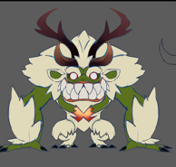
1
2
3

 |  | 弱点列表
 |  |  | 弱点1 | 胸（身体） | 元素 | -
 |  |  |  | Body | 弱点血量 | 无限
 |  |  |  |  | 本体/铠甲 | 本体
 |  |  |  |  | 受伤比 | 150%
 |  |  |  |  | AI可选 | 否
 |  |  |  |  | 初始状态 | 隐藏(显示mesh)
 |  |  |  |  | tips提示（隐藏）
 |  |  |  |  |  | 猜猜我在哪 | Find me
 |  |  |  |  | tips提示（显示）
 |  |  |  |  |  | 弱点 | Weakness

 |  |  | 弱点2 | 右角 | 元素 | -
 |  |  |  | rhorn | 弱点血量 | 有限
 |  |  |  |  | 本体/铠甲 | 铠甲
 |  |  |  |  | 受伤比 | 100%
 |  |  |  |  | AI可选 | 否
 |  |  |  |  | 初始状态 | 隐藏(显示mesh)
 |  |  |  |  | tips提示（隐藏）
 |  |  |  |  |  | 猜猜我在哪 | Find me
 |  |  |  |  | tips提示（显示）
 |  |  |  |  |  | 添加dot效果
 |  |  | 弱点3 | 左角 | 元素 | -
 |  |  |  | lhorn | 弱点血量 | 有限
 |  |  |  |  | 本体/铠甲 | 铠甲
 |  |  |  |  | 受伤比 | 100%
 |  |  |  |  | AI可选 | 否
 |  |  |  |  | 初始状态 | 隐藏(显示mesh)
 |  |  |  |  | tips提示（隐藏）
 |  |  |  |  |  | 猜猜我在哪 | Find me
 |  |  |  |  | tips提示（显示）
 |  |  |  |  |  | 添加dot效果

 |  |  |  |  |  |  |  |  | 动作 | 施法音效 | 命中音效
 |  | boss技能1 | 刺穿1 | 攻击敌方单体，造成xx%物攻木属性伤害，附加木属性dot |  |  |  |  | 新需求（用角顶的动作）
 |  | boss技能2 | 刺穿2 | 攻击敌方单体，造成xx%物攻木属性伤害 |  |  |  |  | 复用上面的
 |  | boss技能3 | 啃食 | 攻击敌方单体，造成xx%物攻木属性伤害，附加回复自身XX%法攻生命 |  |  |  |  | dazhaoxuanyao

 |  | AI
 |  |  | 状态1
 |  |  | 技能1至3优先级由低到高
 |  |  | 1.保底使用技能1
 |  |  | 3.每7回合使用技能3

 |  |  | 若玩家将弱点3,4打掉则由状态1转为状态2
 |  |  | 技能2至3优先级由低到高
 |  |  | 1.保底使用技能2
 |  |  | 3.每7回合使用技能3

 | 龙女（蓝妨害S）
 |  | ID | bosssenlin32Longnv3
 |  | 元素 | 水
 |  | 职责 | Support |  |  |  |  |  |  |  |  | 红色序号为加挂点
 |  | 属性倾向 | 法术 |  |  |  |  |  |  |  |  | 蓝色序号为加Mesh

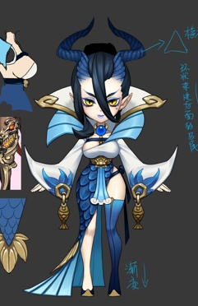
A
1
2
3
5
4
 |  | 阵容调整提示方向：

5
 |  | 弱点列表
 |  |  | 弱点1 | 胸（身体） | 元素 | -
 |  |  |  | Body | 弱点血量 | 无限
3
 |  |  |  |  | 本体/铠甲 | 本体
 |  |  |  |  | 受伤比 | 100%
 |  |  |  |  | AI可选 | 是
 |  |  |  |  | 初始状态 | 正常状态1
 |  |  |  |  | 弱点提示
4
 |  |  |  |  |  | 本体 | Default
 |  |  | 弱点2 | 头 | 元素 | -
 |  |  |  | Head | 弱点血量 | 无限
 |  |  |  |  | 本体/铠甲 | 本体
 |  |  |  |  | 受伤比 | 150%
 |  |  |  |  | AI可选 | 否
 |  |  |  |  | 初始状态 | 隐藏(显示mesh)
 |  |  |  |  | tips提示（隐藏）
 |  |  |  |  |  | 猜猜我在哪 | Find me
 |  |  |  |  | tips提示（显示）
 |  |  |  |  |  | 弱点 | Weakness
 |  |  | 弱点3 | 灵印左 | 元素 | -
 |  |  |  |  | 弱点血量 | 1
 |  |  |  |  | 本体/铠甲 | 铠甲
 |  |  |  |  | 受伤比 | 100%
 |  |  |  |  | AI可选 | 否
 |  |  |  |  | 初始状态 | 冻结
 |  |  |  |  | tips提示（显示）
2处 |  |  |  |  |  | 破坏3处灵印护盾将被击碎

 |  |  | 弱点4 | 灵印中 | 元素 | -
 |  |  |  |  | 弱点血量 | 1
 |  |  |  |  | 本体/铠甲 | 铠甲
 |  |  |  |  | 受伤比 | 100%
 |  |  |  |  | AI可选 | 否
 |  |  |  |  | 初始状态 | 冻结
2处 |  |  |  |  | tips提示（显示）
 |  |  |  |  |  | 破坏3处灵印护盾将被击碎

 |  |  |  |  |  |  |  |  | 动作 | 施法音效 | 命中音效
 |  | boss技能1 | 水流 | 攻击敌方单体，造成xx%法攻水属性伤害 |  |  |  |  | wugong
 |  | boss技能2 | 水浪 | 攻击敌方群体，造成xx%法攻水属性伤害 |  |  |  |  | fagong
 |  | boss技能3 | 龙吟 | 攻击敌方群体，造成xx%法攻水属性伤害几率附带减速效果 |  |  |  |  | dazhaoxuanyao
 |  | boss技能4 | 潮汐之盾 | 对自身施加物理+法术免疫护盾，减少100%受到的伤害，持续6回合 |  |  |  |  | fangyu

 |  | AI
 |  |  | 状态1
 |  |  | 技能1至4优先级由低到高
 |  |  | 1.保底使用技能1
 |  |  | 2.每3回合使用技能2
 |  |  | 3.每6回合使用技能3
前置4回合是指什么？是说第一个6回合放3，第二个6回合放3，类推，第5个6回合放4？太长了吧 |  |  | 3.每6回合使用技能4（前置为4回合）
 |  | 弱点状态变化
免疫buff下能打弱点么？ |  |  | boss获得物理、法术免疫buff时，2个灵印状态置为正常状态1
 |  |  | 2个灵印都为死亡状态时，驱散物理+法术免疫护盾。

 | 落新妇（黑法dot）
 |  | ID | bosssenlin33Luoxinfu5
 |  | 元素 | 暗
 |  | 职责 | Dot
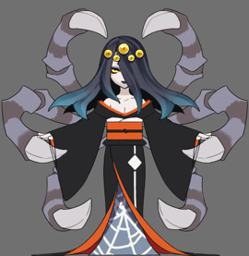
4
5
 |  | 属性倾向 | 法术
 |  | 阵容调整提示方向：

1
 |  | 弱点列表
 |  |  | 弱点1 | 胸（身体） | 元素 | -
 |  |  |  | Body | 弱点血量 | 无限
 |  |  |  |  | 本体/铠甲 | 本体
 |  |  |  |  | 受伤比 | 100%
 |  |  |  |  | AI可选 | 是
 |  |  |  |  | 初始状态 | 正常状态1
3
2
 |  |  |  |  | 弱点提示
 |  |  |  |  |  | 本体 | Default

 |  |  | 弱点2 | 左下爪 | 元素 | -
 |  |  |  | ldclaw | 弱点血量 | 有限
 |  |  |  |  | 本体/铠甲 | 铠甲
 |  |  |  |  | 受伤比 | 100%
 |  |  |  |  | AI可选 | 否
 |  |  |  |  | 初始状态 | 隐藏(显示mesh)
 |  |  |  |  | tips提示（隐藏）
 |  |  |  |  |  | 猜猜我在哪 | Find me
 |  |  |  |  | tips提示（显示）
 |  |  |  |  |  | 提高大招连击次数 | Increase Number of Strikes per turn

 |  |  | 弱点3 | 右下爪 | 元素 | -
 |  |  |  | rdclaw | 弱点血量 | 有限
 |  |  |  |  | 本体/铠甲 | 铠甲
 |  |  |  |  | 受伤比 | 100%
 |  |  |  |  | AI可选 | 否
 |  |  |  |  | 初始状态 | 隐藏(显示mesh)
 |  |  |  |  | tips提示（隐藏）
 |  |  |  |  |  | 猜猜我在哪 | Find me
 |  |  |  |  | tips提示（显示）
 |  |  |  |  |  | 提高大招连击次数 | Increase Number of Strikes per turn

 |  |  | 弱点4 | 右上爪 | 元素 | -
 |  |  |  | ruclaw | 弱点血量 | 有限
 |  |  |  |  | 本体/铠甲 | 铠甲
 |  |  |  |  | 受伤比 | 100%
 |  |  |  |  | AI可选 | 否
 |  |  |  |  | 初始状态 | 隐藏(显示mesh)
 |  |  |  |  | tips提示（隐藏）
 |  |  |  |  |  | 猜猜我在哪 | Find me
 |  |  |  |  | tips提示（显示）
 |  |  |  |  |  | 提高大招连击次数 | Increase Number of Strikes per turn

 |  |  | 弱点5 | 左上爪 | 元素 | -
 |  |  |  | luclaw | 弱点血量 | 有限
 |  |  |  |  | 本体/铠甲 | 铠甲
 |  |  |  |  | 受伤比 | 100%
 |  |  |  |  | AI可选 | 否
 |  |  |  |  | 初始状态 | 隐藏(显示mesh)
 |  |  |  |  | tips提示（隐藏）
 |  |  |  |  |  | 猜猜我在哪 | Find me
 |  |  |  |  | tips提示（显示）
 |  |  |  |  |  | 提高大招连击次数 | Increase Number of Strikes per turn

 |  |  |  |  |  |  |  |  | 动作 | 施法音效 | 命中音效
 |  | boss技能1 | 毒爪 | 攻击敌方单体，造成xx%法攻暗属性伤害概率附加法术暗dot |  |  |  |  | dazhao
 |  | boss技能2 | 抓抓抓1！ | 攻击敌方单体，造成6次xx%法攻暗属性伤害概率附加法术暗dot |  |  |  |  | wugong
 |  | boss技能3 | 抓抓抓2！ | 攻击敌方单体，造成5次xx%法攻暗属性伤害概率附加法术暗dot |  |  |  |  | wugong
 |  | boss技能4 | 抓抓抓3！ | 攻击敌方单体，造成4次xx%法攻暗属性伤害概率附加法术暗dot |  |  |  |  | wugong
 |  | boss技能5 | 抓抓抓4！ | 攻击敌方单体，造成3次xx%法攻暗属性伤害概率附加法术暗dot |  |  |  |  | wugong
 |  | boss技能6 | 抓抓抓5！ | 攻击敌方单体，造成2次xx%法攻暗属性伤害概率附加法术暗dot |  |  |  |  | wugong
 |  | AI
 |  |  | 状态1
 |  |  | 技能1至4优先级由低到高
 |  |  | 通过弱点2-5个数判定使用技能
 |  |  | 1.保底使用技能1
 |  |  | 每4回合使用技能
 |  |  |  | 剩余个数=4
 |  |  |  |  | 使用技能2
 |  |  |  | 剩余个数=3
 |  |  |  |  | 使用技能3
 |  |  |  | 剩余个数=2
 |  |  |  |  | 使用技能4
 |  |  |  | 剩余个数=1
 |  |  |  |  | 使用技能5
 |  |  |  | 剩余个数=0
 |  |  |  |  | 使用技能6
 | 阿姆特（蓝T）
 |  | ID | bosssenlin34Amute3
 |  | 元素 | 水
 |  | 职责 | T
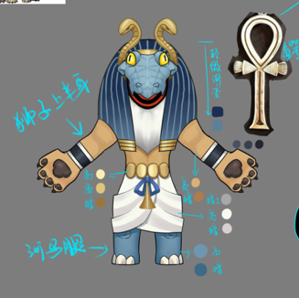
 |  | 属性倾向 | 法术
 |  | 阵容调整提示方向：

3
2
 |  | 弱点列表
 |  |  | 弱点1 | 胸（身体） | 元素 | -
 |  |  |  | Body | 弱点血量 | 无限
1
 |  |  |  |  | 本体/铠甲 | 本体
 |  |  |  |  | 受伤比 | 100%
 |  |  |  |  | AI可选 | 是
 |  |  |  |  | 初始状态 | 正常状态1
 |  |  |  |  | 弱点提示
 |  |  |  |  |  | 本体 | Default
 |  |  | 弱点2 | 面具 | 元素 | -
 |  |  |  | Mask | 弱点血量 | 有限
 |  |  |  |  | 本体/铠甲 | 铠甲
 |  |  |  |  | 受伤比 | 100%
 |  |  |  |  | AI可选 | 否
 |  |  |  |  | 初始状态 | 隐藏(显示mesh)
 |  |  |  |  | tips提示（隐藏）
 |  |  |  |  |  | 猜猜我在哪 | Find me
 |  |  |  |  | tips提示（显示）
 |  |  |  |  |  | 保护弱点 | Protect Weakness

 |  |  | 弱点3 | 脸 | 元素 | -
 |  |  |  | Face | 弱点血量 | 无限
 |  |  |  |  | 本体/铠甲 | 本体
 |  |  |  |  | 受伤比 | 300%
 |  |  |  |  | AI可选 | 否
 |  |  |  |  | 初始状态 | 冻结
 |  |  |  |  | tips提示（隐藏）
 |  |  |  |  |  | 猜猜我在哪 | Find me
 |  |  |  |  | tips提示（显示）
 |  |  |  |  |  | 弱点 | Weakness

 |  |  |  |  |  |  |  |  | 动作 | 施法音效 | 命中音效
 |  | boss技能1 | 水球1 | 攻击敌方单体，造成xx%法攻水属性伤害 |  |  |  |  | wugong
 |  | boss技能2 | 愤怒 | 提升自身XX%智力 |  |  |  |  | 新需求（愤怒的动作）
 |  | boss技能3 | 水龙卷 | 攻击敌方群体，造成xx%法攻水属性伤害 |  |  |  |  | fagong
 |  | boss技能4 | 神之庇护 | 给己方单体目标添加XX%法攻的物理、法术吸收护盾 |  |  |  |  | dazhaoxuanyao

 |  | AI
 |  |  | 状态1
 |  |  | 技能1至4优先级由低到高
 |  |  | 1.保底使用技能1
 |  |  | 2.每3回合使用技能3
 |  |  | 3.每6回合使用技能4

 |  |  | 若玩家将弱点2打掉则由状态1转为状态2
 |  |  | 技能1至4优先级由低到高
是说先使用一次技能2是吧 |  |  | 1.优先使用技能2
 |  |  | 2.保底使用技能1
 |  |  | 3.每3回合使用技能3
 |  |  | 4.每6回合使用技能4

 |  | 弱点状态变化
 |  |  | 若玩家将弱点2打掉则弱点3由冻结状态变为隐藏(显示mesh)状态

 | 小丑 （绿法D)
 |  | ID | bosssenlin35Xiaochou2
 |  | 元素 | 木
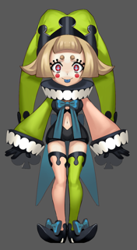
 |  | 职责 | Dps

 |  | 属性倾向 | 法术
 |  | 阵容调整提示方向：

1
 |  | 弱点列表
 |  |  | 弱点1 | 胸（身体） | 元素 | -
 |  |  |  | Body | 弱点血量 | 无限
 |  |  |  |  | 本体/铠甲 | 本体
 |  |  |  |  | 受伤比 | 100%
2
 |  |  |  |  | AI可选 | 是
 |  |  |  |  | 初始状态 | 正常状态1
 |  |  |  |  | 弱点提示
 |  |  |  |  |  | 本体 | Default

 |  |  | 弱点2 | 武器 | 元素 | -
 |  |  |  |  | 弱点血量 | 有限
 |  |  |  |  | 本体/铠甲 | 铠甲
 |  |  |  |  | 受伤比 | 100%
 |  |  |  |  | AI可选 | 否
 |  |  |  |  | 初始状态 | 隐藏(显示mesh)
 |  |  |  |  | tips提示（隐藏）
 |  |  |  |  |  | 猜猜我在哪 | Find me
 |  |  |  |  | tips提示（显示）
 |  |  |  |  |  | 提高智力 | Increase Intelligence

 |  |  |  |  |  |  |  |  | 动作 | 施法音效 | 命中音效
 |  | boss技能1 | 叶刃1 | 攻击敌方单体，造成100%法攻木属性伤害 |  |  |  |  | fagong | 无
 |  | boss技能2 | 叶刃2（比1弱） | 攻击敌方单体，造成50%法攻木属性伤害 |  |  |  |  | fagong | 无
 |  | boss技能3 | 飞叶快刀 | 攻击敌方群体，造成XX%法攻木属性伤害 |  |  |  |  | bossqungong | 无
 |  | boss技能4 | 叶浪 | 攻击敌方群体，造成xx%法攻木属性伤害 |  |  |  | （大招） | dazhaoxuanyao | Xiaochou31
 |  | boss技能5 | 叶浪 | 攻击敌方单体，造成xx%法攻木属性伤害 |  |  |  | （大招） | dazhaoxuanyao | Xiaochou31

 |  | AI
 |  |  | boss处于状态1
 |  |  |  | 技能1至4优先级由低到高
 |  |  |  | 1.保底使用技能1
 |  |  |  | 2.每3回合使用技能3
 |  |  |  | 3.每7回合使用技能4

 |  |  | 若玩家将弱点2打掉则由状态1转为状态2
 |  |  |  | 1.保底使用技能2
 |  |  |  | 3.每7回合使用技能5

A
 | 得莫非
 |  | ID | bosssenlin36Momo1
 |  | 元素 | 光
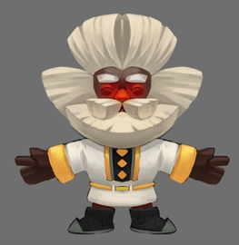
 |  | 职责 | Heal
 |  | 属性倾向 | 法术
 |  | 阵容调整提示方向：
2

1
 |  | 弱点列表
 |  |  | 弱点1 | 胸（身体） | 元素 | -
 |  |  |  | Body | 弱点血量 | 无限
 |  |  |  |  | 本体/铠甲 | 本体
 |  |  |  |  | 受伤比 | 100%
 |  |  |  |  | AI可选 | 是
 |  |  |  |  | 初始状态 | 正常状态1
 |  |  |  |  | 弱点提示
 |  |  |  |  |  | 本体 | Default

 |  |  | 弱点2 | 盾 | 元素 | -
 |  |  |  | shield | 弱点血量 | 无限
 |  |  |  |  | 本体/铠甲 | 铠甲
 |  |  |  |  | 受伤比 | 100%
 |  |  |  |  | AI可选 | 否
 |  |  |  |  | 初始状态 | 隐藏(显示mesh)
 |  |  |  |  | tips提示（隐藏）
 |  |  |  |  |  | 猜猜我在哪 | Find me
 |  |  |  |  | tips提示（显示）
 |  |  |  |  |  | 反伤护盾 | Against injury |  | 动作 | 施法音效 | 命中音效
 |  | boss技能1 | 光爆术 | 攻击敌方单体，造成XX%法攻光法术伤害 |  |  |  |  | wugong
 |  | boss技能2 | 光疗术 | 攻击己方单体，回复XX%法攻光属性血量 |  |  |  |  | fagong
 |  | boss技能3 | 光能爆发 | 攻击敌方群体，造成XX%法攻光法术伤害，眩晕自己1回合 |  |  |  |  | dazhaoxuanyao
 |  | boss技能4 | 反伤护盾 | 被物理或法术攻击时反弹XX%法攻光法术伤害 |  |  |  |  | ——
 |  | boss技能5 | 驱散被动 | 驱散被动技能 |  |  |  |  | ——
 |  | AI
 |  |  | 技能1至5优先级由低到高
 |  |  | 若弱点2被消灭优先使用boss技能5
 |  |  | 1.保底使用技能1
 |  |  | 2.每3回合使用技能2
 |  |  | 3.每7回合使用技能3

 | 哈皮（白H）
 |  | ID | bosssenlin37Hapi1
 |  | 元素 | 光
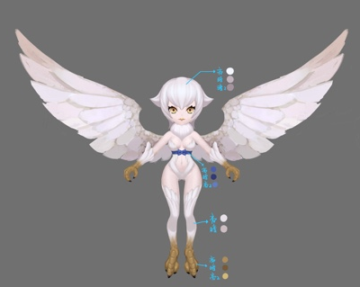
 |  | 职责 | Heal
 |  | 属性倾向 | 法术
 |  | 阵容调整提示方向：

2
3
1
 |  | 弱点列表
 |  |  | 弱点1 | 胸（身体） | 元素 | -
 |  |  |  | Body | 弱点血量 | 无限
 |  |  |  |  | 本体/铠甲 | 本体
 |  |  |  |  | 受伤比 | 100%
 |  |  |  |  | AI可选 | 是
 |  |  |  |  | 初始状态 | 正常状态1
 |  |  |  |  | 弱点提示
 |  |  |  |  |  | 本体 | Default

 |  |  | 弱点2 | 右翅膀 | 元素 | -
 |  |  |  | rwing | 弱点血量 | 有限
 |  |  |  |  | 本体/铠甲 | 铠甲
 |  |  |  |  | 受伤比 | 100%
 |  |  |  |  | AI可选 | 否
 |  |  |  |  | 初始状态 | 隐藏(显示mesh)
 |  |  |  |  | tips提示（隐藏）
 |  |  |  |  |  | 猜猜我在哪 | Find me
 |  |  |  |  | tips提示（显示）
 |  |  |  |  |  | 提高速度 | Increase Speed

 |  |  | 弱点3 | 左翅膀 | 元素 | -
 |  |  |  | lwing | 弱点血量 | 有限
 |  |  |  |  | 本体/铠甲 | 铠甲
 |  |  |  |  | 受伤比 | 100%
 |  |  |  |  | AI可选 | 否
 |  |  |  |  | 初始状态 | 隐藏(显示mesh)
 |  |  |  |  | tips提示（隐藏）
 |  |  |  |  |  | 猜猜我在哪 | Find me
 |  |  |  |  | tips提示（显示）
 |  |  |  |  |  | 提高速度 | Increase Speed
 |  |  |  |  |  |  |  |  | 动作 | 施法音效 | 命中音效
这个怎么实现？ |  | boss技能1（被动） | 天使庇护 | 每回合回复自身血量
 |  | boss技能2 | 爪击 | 攻击敌方单体，造成XX%物攻光属性伤害； |  |  |  |  | wugong
 |  | boss技能3 | 顺风 | 提升自身速度200%，持续3回合 |  |  |  |  | shengli
 |  | boss技能4 | 顺风 | 提升自身速度100%，持续3回合 |  |  |  |  | shengli
 |  | boss技能5 | 一闪 | 攻击敌方群体，造成XX%法攻光属性伤害； |  |  |  |  | dazhaoxuanyao

 |  | AI
 |  |  | boss处于状态1
 |  |  |  | 被动技能1，技能2至5优先级由低到高
 |  |  |  | 1.保底使用技能2
 |  |  |  | 2.每3回合使用技能3
 |  |  |  | 3.每7回合使用技能5

 |  |  | 若玩家将弱点2打掉则由状态1转为状态2
 |  |  |  | 1.保底使用技能2
 |  |  |  | 3.每3回合使用技能4
 |  |  |  | 3.每7回合使用技能5

直接打掉弱点3要会进状态3么 |  |  | 若玩家将弱点3打掉则由状态2转为状态3
 |  |  |  | 1.保底使用技能2
 |  |  |  | 3.每7回合使用技能5

 | 红牛（红T）
 |  | ID | bosshuoshan41Hongniu4
 |  | 元素 | 火
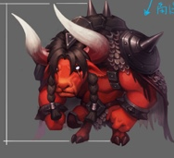
 |  | 职责 | T
 |  | 属性倾向 | 物理
 |  | 阵容调整提示方向：
2
3

1
 |  | 弱点列表
 |  |  | 弱点1 | 胸（身体） | 元素 | -
 |  |  |  | Body | 弱点血量 | 无限
 |  |  |  |  | 本体/铠甲 | 本体
 |  |  |  |  | 受伤比 | 100%
 |  |  |  |  | AI可选 | 是
 |  |  |  |  | 初始状态 | 正常状态1
 |  |  |  |  | 弱点提示
 |  |  |  |  |  | 本体 | Default

 |  |  | 弱点2 | 右角 | 元素 | -
 |  |  |  | rhorn | 弱点血量 | 有限
 |  |  |  |  | 本体/铠甲 | 铠甲
 |  |  |  |  | 受伤比 | 100%
 |  |  |  |  | AI可选 | 否
 |  |  |  |  | 初始状态 | 隐藏(显示mesh)
 |  |  |  |  | tips提示（隐藏）
 |  |  |  |  |  | 猜猜我在哪 | Find me
 |  |  |  |  | tips提示（显示）
 |  |  |  |  |  | 提高力量 | Increase Strength
 |  |  | 弱点3 | 左角 | 元素 | -
 |  |  |  | lhorn | 弱点血量 | 有限
 |  |  |  |  | 本体/铠甲 | 铠甲
 |  |  |  |  | 受伤比 | 100%
 |  |  |  |  | AI可选 | 否
 |  |  |  |  | 初始状态 | 隐藏(显示mesh)
 |  |  |  |  | tips提示（隐藏）
 |  |  |  |  |  | 猜猜我在哪 | Find me
 |  |  |  |  | tips提示（显示）
 |  |  |  |  |  | 提高力量 | Increase Strength

 |  |  |  |  |  |  |  |  | 动作 | 施法音效 | 命中音效
 |  | boss技能1 | 冲撞1 | 攻击敌方单体，造成XX%物攻火属性伤害； |  |  |  |  | wugong
 |  | boss技能2 | 冲撞2 | 攻击敌方单体，造成XX%物攻火属性伤害； |  |  |  |  | wugong
 |  | boss技能3 | 冲撞3 | 攻击敌方单体，造成XX%物攻火属性伤害； |  |  |  |  | wugong
 |  | boss技能4 | 连续冲撞 | 攻击敌方单体，造成6次XX%物攻火属性伤害； |  |  |  |  | dazhaoxuanyao

 |  | AI
 |  |  | boss处于状态1
 |  |  |  | 技能1至4优先级由低到高
 |  |  |  | 1.保底使用技能1
 |  |  |  | 3.每7回合使用技能4
 |  |  | 若玩家将弱点2打掉则由状态1转为状态2
 |  |  |  | 1.保底使用技能2
 |  |  |  | 3.每7回合使用技能4
直接打掉弱点3要会进状态3么 |  |  | 若玩家将弱点3打掉则由状态2转为状态3
 |  |  |  | 1.保底使用技能3
 |  |  |  | 3.每7回合使用技能4
 | 道成寺钟（红法D）
 |  | ID | bosshuoshan42Daochengsizhong4
 |  | 元素 | 火
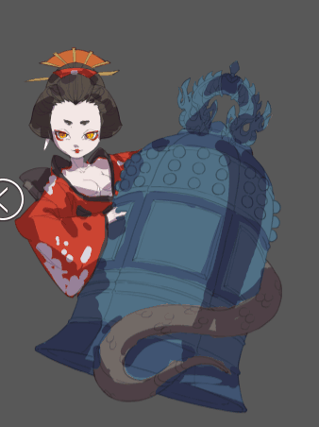
 |  | 职责 | Dps
 |  | 属性倾向 | 法术
 |  | 阵容调整提示方向：

1
 |  | 弱点列表
 |  |  | 弱点1 | 胸（身体） | 元素 | -
 |  |  |  | Body | 弱点血量 | 无限
 |  |  |  |  | 本体/铠甲 | 本体
3
 |  |  |  |  | 受伤比 | 100%
2
 |  |  |  |  | AI可选 | 是
 |  |  |  |  | 初始状态 | 正常状态1
 |  |  |  |  | 弱点提示
 |  |  |  |  |  | 本体 | Default

 |  |  | 弱点2 | 钟 | 元素 | -
 |  |  |  | Bell | 弱点血量 | 有限
 |  |  |  |  | 本体/铠甲 | 铠甲
 |  |  |  |  | 受伤比 | 100%
 |  |  |  |  | AI可选 | 否
 |  |  |  |  | 初始状态 | 隐藏(显示mesh)
 |  |  |  |  | tips提示（隐藏）
 |  |  |  |  |  | 猜猜我在哪 | Find me
 |  |  |  |  | tips提示（显示）
 |  |  |  |  |  | 保护弱点 | Protect Weakness

 |  |  | 弱点3 | 心脏 | 元素 | -
 |  |  |  | Heart | 弱点血量 | 无限
 |  |  |  |  | 本体/铠甲 | 本体
 |  |  |  |  | 受伤比 | 300%
 |  |  |  |  | AI可选 | 否
 |  |  |  |  | 初始状态 | 冻结
 |  |  |  |  | tips提示（隐藏）
 |  |  |  |  |  | 猜猜我在哪 | Find me
 |  |  |  |  | tips提示（显示）
 |  |  |  |  |  | 弱点 | Weakness

 |  |  |  |  |  |  |  |  | 动作 | 施法音效 | 命中音效
眩晕敌方单体么，被攻击只包括物理法术攻击还是全部攻击dot大招之类的 |  | boss技能1（被动技能） | 钟鸣 | 被攻击时使敌方一定几率眩晕
 |  | boss技能2 | 火舌 | 攻击敌方单体，造成XX%法攻火属性伤害； |  |  |  |  | fagong
 |  | boss技能3 | 喷火1 | 攻击敌方群体，造成XX%法攻火属性伤害附加概率眩晕； |  |  |  |  | dazhaoxuanyao
 |  | boss技能4 | 喷火2 | 攻击敌方群体，造成XX%法攻火属性伤害； |  |  |  |  | dazhaoxuanyao
 |  | AI
 |  |  | boss处于状态1
 |  |  |  | 技能2至4优先级由低到高
 |  |  |  | 1.保底使用技能2
 |  |  |  | 3.每7回合使用技能3
 |  |  | 若玩家将弱点2打掉则由状态1转为状态2
 |  |  |  | 优先驱散技能1
 |  |  |  | 1.保底使用技能2
 |  |  |  | 3.每7回合使用技能4

 |  | 弱点状态变化
 |  |  | 若玩家将弱点2打掉则弱点3由冻结状态变为隐藏(显示mesh)状态

 | 火鸟（红s）
 |  | ID | bosshuoshan43Huoniao4
 |  | 元素 | 火
 |  | 职责 | Support
 |  | 属性倾向 | 法术
 |  | 阵容调整提示方向：

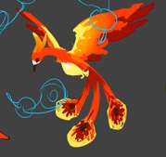
 |  | 弱点列表
 |  |  | 弱点1 | 胸（身体） | 元素 | -
 |  |  |  | Body | 弱点血量 | 无限
 |  |  |  |  | 本体/铠甲 | 本体
 |  |  |  |  | 受伤比 | 100%
1
 |  |  |  |  | AI可选 | 是
 |  |  |  |  | 初始状态 | 正常状态1
 |  |  |  |  | 弱点提示
 |  |  |  |  |  | 本体 | Default

2
4
 |  |  | 弱点2 | 右羽毛 | 元素 | -
 |  |  |  | rfeather | 弱点血量 | 有限
 |  |  |  |  | 本体/铠甲 | 铠甲
 |  |  |  |  | 受伤比 | 100%
3
 |  |  |  |  | AI可选 | 否
 |  |  |  |  | 初始状态 | 隐藏(显示mesh)
 |  |  |  |  | tips提示（隐藏）
 |  |  |  |  |  | 猜猜我在哪 | Find me
 |  |  |  |  | tips提示（显示）
 |  |  |  |  |  | 强力恢复生命值 | Massive Recovery

 |  |  | 弱点3 | 中羽毛 | 元素 | -
 |  |  |  | mfeather | 弱点血量 | 有限
 |  |  |  |  | 本体/铠甲 | 铠甲
 |  |  |  |  | 受伤比 | 100%
 |  |  |  |  | AI可选 | 否
 |  |  |  |  | 初始状态 | 隐藏(显示mesh)
 |  |  |  |  | tips提示（隐藏）
 |  |  |  |  |  | 猜猜我在哪 | Find me
 |  |  |  |  | tips提示（显示）
 |  |  |  |  |  | 强力恢复生命值 | Massive Recovery

 |  |  | 弱点4 | 左羽毛 | 元素 | -
 |  |  |  | lfeather | 弱点血量 | 有限
 |  |  |  |  | 本体/铠甲 | 铠甲
 |  |  |  |  | 受伤比 | 100%
 |  |  |  |  | AI可选 | 否
 |  |  |  |  | 初始状态 | 隐藏(显示mesh)
 |  |  |  |  | tips提示（隐藏）
 |  |  |  |  |  | 猜猜我在哪 | Find me
 |  |  |  |  | tips提示（显示）
 |  |  |  |  |  | 强力恢复生命值 | Massive Recovery

 |  |  |  |  |  |  |  |  | 动作 | 施法音效 | 命中音效
 |  | boss技能1 | 火羽 | 攻击敌方单体，造成XX%法攻火属性伤害； |  |  |  |  | wugong
 |  | boss技能2 | 灵魂之焰 | 给敌方群体添加2个XX%法攻的火属性dot，持续3回合 |  |  |  |  | fagong
 |  | boss技能3 | 净化之焰 | 攻击敌方群体，造成XX%法攻火属性伤害附加清除敌方增益buff； |  |  |  |  | dazhaoxuanyao
 |  | boss技能4 | 涅槃重生 | 回复自身XX%法攻的血量 |  |  |  |  | shengli
 |  | AI |  |  |  |  |  |  |  |  |  |  | 控
 |  |  | boss处于状态1
 |  |  |  | 技能1至4优先级由低到高
 |  |  |  | 1.保底使用技能1
 |  |  |  | 2.每3回合使用技能2
 |  |  |  | 3.每7回合使用技能3
技能4 |  |  |  | 4.血量低于50%，使用技能1
 |  |  | 若玩家将弱点2，3,4打掉则由状态1转为状态2
 |  |  |  | 1.保底使用技能1
 |  |  |  | 2.每3回合使用技能2
 |  |  |  | 3.每7回合使用技能3

 | 大天狗（红法D）
 |  | ID | bosshuoshan44Datiangou4
 |  | 元素 | 火
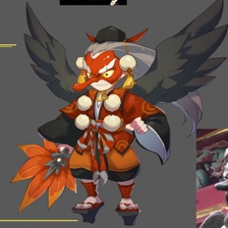
 |  | 职责 | 法D
 |  | 属性倾向 | 法术
 |  | 阵容调整提示方向：

2
3
 |  | 弱点列表
 |  |  | 弱点1 | 胸（身体） | 元素 | -
 |  |  |  | Body | 弱点血量 | 无限
 |  |  |  |  | 本体/铠甲 | 本体
 |  |  |  |  | 受伤比 | 100%
1
 |  |  |  |  | AI可选 | 是
 |  |  |  |  | 初始状态 | 正常状态1
 |  |  |  |  | 弱点提示
 |  |  |  |  |  | 本体 | Default

4
 |  |  | 弱点2 | 右翅膀 | 元素 | -
 |  |  |  | rwing | 弱点血量 | 有限
 |  |  |  |  | 本体/铠甲 | 铠甲
 |  |  |  |  | 受伤比 | 100%
 |  |  |  |  | AI可选 | 否
 |  |  |  |  | 初始状态 | 隐藏(显示mesh)
 |  |  |  |  | tips提示（隐藏）
 |  |  |  |  |  | 猜猜我在哪 | Find me
 |  |  |  |  | tips提示（显示）
 |  |  |  |  |  | 提高速度 | Increase Speed

 |  |  | 弱点3 | 左翅膀 | 元素 | -
 |  |  |  | lwing | 弱点血量 | 有限
 |  |  |  |  | 本体/铠甲 | 铠甲
 |  |  |  |  | 受伤比 | 100%
 |  |  |  |  | AI可选 | 否
 |  |  |  |  | 初始状态 | 隐藏(显示mesh)
 |  |  |  |  | tips提示（隐藏）
 |  |  |  |  |  | 猜猜我在哪 | Find me
 |  |  |  |  | tips提示（显示）
 |  |  |  |  |  | 提高速度 | Increase Speed

 |  |  | 弱点4 | 扇子 | 元素 | -
 |  |  |  | fan | 弱点血量 | 有限
 |  |  |  |  | 本体/铠甲 | 铠甲
 |  |  |  |  | 受伤比 | 100%
 |  |  |  |  | AI可选 | 否
 |  |  |  |  | 初始状态 | 隐藏(显示mesh)
 |  |  |  |  | tips提示（隐藏）
 |  |  |  |  |  | 猜猜我在哪 | Find me
 |  |  |  |  | tips提示（显示）
 |  |  |  |  |  | 提高智力 | Increase Intelligence

 |  |  |  |  |  |  |  |  | 动作 | 施法音效 | 命中音效
 |  | boss技能1 | 慌乱击 | 攻击敌方单体，造成XX%物攻火属性伤害； |  |  |  |  | wugong
 |  | boss技能2 | 唤火术 | 攻击敌方单体，造成XX%法攻火属性伤害； |  |  |  |  | fagong
 |  | boss技能3 | 速度爆发 | 提升自身XX%速度，5回合 |  |  |  |  | 新需求
 |  | boss技能4 | 须左之炎 | 攻击敌方单体，造成3次XX%法攻火属性伤害，若存在自身有buff加成时（有beneficial标签的都算加成），伤害翻倍（switch另外一个effect）； |  |  |  |  | dazhaoxuanyao?
 |  | AI
 |  |  | boss处于状态1
 |  |  |  | 技能1至4优先级由低到高
 |  |  |  | 1.保底使用技能2
 |  |  |  | 2.每5回合使用技能3
 |  |  |  | 3.每9回合使用技能4
 |  |  | 若玩家将弱点2，3打掉则由状态1转为状态2
 |  |  |  | 1.保底使用技能2
 |  |  |  | 3.每9回合使用技能3
 |  |  | 若玩家将弱点4打掉则由状态1转为状态3
 |  |  |  | 1.保底使用技能1
 |  |  |  | 2.每5回合使用技能3
 |  |  | 若玩家将弱点2,3,4打掉则由任意状态转为状态2
 |  |  |  | 1.保底使用技能1

 | 新2（红法D）

这个啥时候出，没的话不能封文档了吧

 | 新4 红

这个啥时候出，没的话不能封文档了吧

 | 伊芙利特（红物dot）
 |  | ID | bosshuoshan47Ifrit4
 |  | 元素 | 火
 |  | 职责 | 法D
 |  | 属性倾向 | 物理
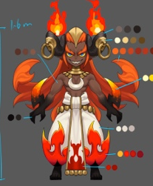
 |  | 阵容调整提示方向：

2
 |  | 弱点列表
 |  |  | 弱点1 | 胸（身体） | 元素 | -
 |  |  |  | Body | 弱点血量 | 无限
1
 |  |  |  |  | 本体/铠甲 | 本体
 |  |  |  |  | 受伤比 | 100%
 |  |  |  |  | AI可选 | 是
 |  |  |  |  | 初始状态 | 正常状态1
 |  |  |  |  | 弱点提示
 |  |  |  |  |  | 本体 | Default
3
4
 |  |  | 弱点2 | 武器 | 元素 | -
 |  |  |  |  | 弱点血量 | 有限
 |  |  |  |  | 本体/铠甲 | 铠甲
 |  |  |  |  | 受伤比 | 100%
 |  |  |  |  | AI可选 | 否
 |  |  |  |  | 初始状态 | 隐藏(显示mesh)
 |  |  |  |  | tips提示（隐藏）
 |  |  |  |  |  | 猜猜我在哪 | Find me
 |  |  |  |  | tips提示（显示）
 |  |  |  |  |  | 提高智力 | Increase Strength

 |  |  | 弱点3 | 右裤脚 | 元素 | -
 |  |  |  | rtrousers | 弱点血量 | 有限
 |  |  |  |  | 本体/铠甲 | 铠甲
 |  |  |  |  | 受伤比 | 100%
 |  |  |  |  | AI可选 | 否
 |  |  |  |  | 初始状态 | 隐藏(显示mesh)
 |  |  |  |  | tips提示（隐藏）
 |  |  |  |  |  | 猜猜我在哪 | Find me
 |  |  |  |  | tips提示（显示）
 |  |  |  |  |  | 附加dot

 |  |  | 弱点4 | 左裤脚 | 元素 | 附加dot
 |  |  |  | ltrousers | 弱点血量 | 有限
 |  |  |  |  | 本体/铠甲 | 铠甲
 |  |  |  |  | 受伤比 | 100%
 |  |  |  |  | AI可选 | 否
 |  |  |  |  | 初始状态 | 隐藏(显示mesh)
 |  |  |  |  | tips提示（隐藏）
 |  |  |  |  |  | 猜猜我在哪 | Find me
 |  |  |  |  | tips提示（显示）
 |  |  |  |  |  | 附加dot

 |  |  |  |  |  |  |  |  | 动作 | 施法音效 | 命中音效
 |  | boss技能1 | 火焰踢1 | 攻击敌方单体，造成XX%物攻火属性伤害附加2个XX%物攻的火属性dot； |  |  |  |  | 新动作（踢腿）
 |  | boss技能2 | 火焰踢2 | 攻击敌方单体，造成XX%物攻火属性伤害附加1个XX%物攻的火属性dot； |  |  |  |  | 复用上一个
 |  | boss技能3 | 火焰踢3 | 攻击敌方单体，造成XX%物攻火属性伤害； |  |  |  |  | 复用上一个
 |  | boss技能4 |  | 攻击敌方群体，造成XX%物攻火属性伤害附加火属性dot |  |  |  |  | dazhaoxuanyao
 |  | boss技能5 |  | 攻击敌方单体，造成XX%物攻火属性伤害 |  |  |  |  | dazhaoxuanyao
 |  | AI
 |  |  | boss处于状态1
 |  |  |  | 技能1至4优先级由低到高
 |  |  |  | 1.保底使用技能1
 |  |  |  | 2.每5回合使用技能4
 |  |  | 若玩家将弱点2，则由状态1转为状态2
 |  |  |  | 1.保底使用技能1
 |  |  |  | 2.每5回合使用技能5
 |  |  | 若玩家将弱点3或4打掉则由任意转为状态3
 |  |  |  | 1.保底使用技能2
 |  |  |  | 2.每5回合使用技能4
 |  |  | 若玩家将弱点3和4打掉则由任意状态转为状态4
 |  |  |  | 1.保底使用技能3
 |  |  |  | 2.每5回合使用技能4
从任意状态 |  |  | 若玩家将弱点2，3或4，则由状态1转为状态5
 |  |  |  | 1.保底使用技能2
 |  |  |  | 2.每5回合使用技能5
从任意状态 |  |  | 若玩家将弱点2，3和4，则由状态1转为状态6
 |  |  |  | 1.保底使用技能3
 |  |  |  | 2.每5回合使用技能5

大boss逻辑
 | 美杜莎
 |  | ID | bosssenlin38Meidusha2
 |  | 元素 | 木
 |  | 属性倾向 | 智力 |  |  |  |  |  | 红色序号为加挂点
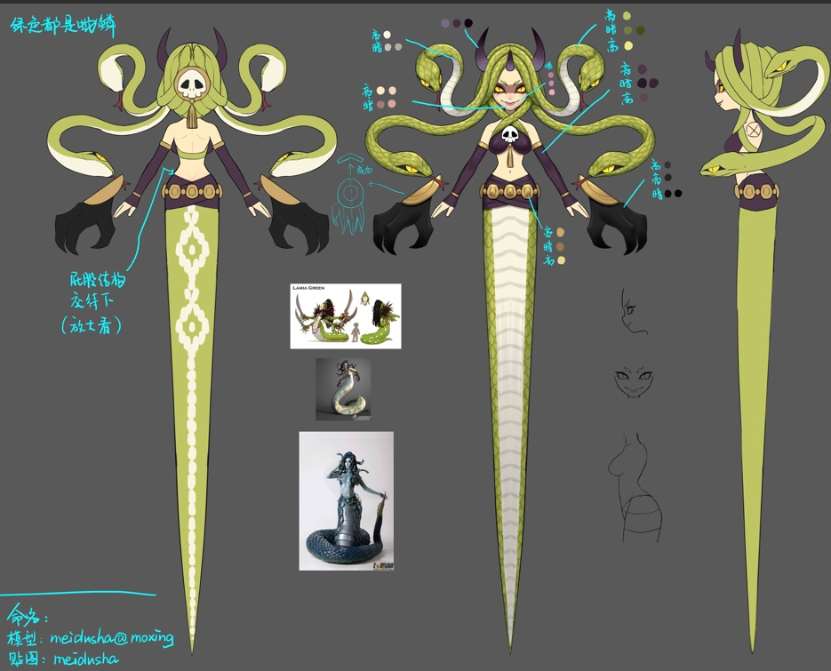
 |  |  |  |  |  |  |  |  | 蓝色序号为加Mesh
 |  | 阵容调整提示方向：
1
3

2
4
 |  | 弱点列表
少个本体弱点 |  |  | 弱点1 | 右上蛇头 | 元素 | -
 |  |  |  | she3 | 弱点血量 | 有限
 |  |  |  |  | 本体/铠甲 | 本体
 |  |  |  |  | 受伤比 | 100%
 |  |  |  |  | AI可选 | 是
 |  |  |  |  | 初始状态 | 正常状态1
 |  |  |  |  | tips提示（显示）
 |  |  |  |  |  | 美杜莎很在意它的头发

 |  |  | 弱点2 | 右下蛇头 | 元素 | -
 |  |  |  | she1 | 弱点血量 | 有限
 |  |  |  |  | 本体/铠甲 | 本体
 |  |  |  |  | 受伤比 | 100%
 |  |  |  |  | AI可选 | 是
 |  |  |  |  | 初始状态 | 正常状态1
 |  |  |  |  | tips提示（显示）
 |  |  |  |  |  | 美杜莎很在意它的头发

 |  |  | 弱点3 | 左上蛇头 | 元素 | -
 |  |  |  | she4 | 弱点血量 | 有限
 |  |  |  |  | 本体/铠甲 | 本体
 |  |  |  |  | 受伤比 | 100%
 |  |  |  |  | AI可选 | 是
 |  |  |  |  | 初始状态 | 正常状态1
 |  |  |  |  | tips提示（显示）
 |  |  |  |  |  | 美杜莎很在意它的头发

 |  |  | 弱点4 | 左下蛇头 | 元素 | -
 |  |  |  | she2 | 弱点血量 | 有限
 |  |  |  |  | 本体/铠甲 | 本体
 |  |  |  |  | 受伤比 | 100%
 |  |  |  |  | AI可选 | 是
 |  |  |  |  | 初始状态 | 正常状态1
 |  |  |  |  | tips提示（显示）
 |  |  |  |  |  | 美杜莎很在意它的头发

 |  |  |  |  |  |  | 动作 | 音效
 |  | boss技能1 | 愤怒1 | 提升自身智力50% |  |  | kuangbao
 |  | boss技能2 | 愤怒2 | 提升自身智力50% |  |  | kuangbao
 |  | boss技能3 | 愤怒3 | 提升自身智力50% |  |  | kuangbao
 |  | boss技能4 | 愤怒4 | 提升自身智力50% |  |  | kuangbao
 |  | boss技能5 | 拍打 | 攻击敌方单体，造成XX%法攻木属性伤害 |  |  | paidagongji
 |  | boss技能6 | 乱舞 | 攻击敌方群体，造成XX%法攻木属性伤害 |  |  | qunsheluanwu
 |  | boss技能7 | 石化光线 | 攻击敌方群体，造成XX%法攻木属性伤害并概率附加眩晕效果 |  |  | shihuaguangxian

 |  | AI
 |  |  | boss处于状态1
 |  |  |  | 技能5至7优先级由低到高
 |  |  |  | 1.保底使用技能5
 |  |  |  | 2.每3回合使用技能6
 |  |  |  | 3.每7回合使用技能7
 |  |  | 若玩家将弱点1，则由任意状态转为状态2
 |  |  |  | 1.优先使用技能1
 |  |  |  | 2.保底使用技能5
 |  |  |  | 3.每3回合使用技能6
 |  |  |  | 4.每7回合使用技能7
 |  |  | 若玩家将弱点2，则由任意状态转为状态3
 |  |  |  | 1.优先使用技能2
 |  |  |  | 2.保底使用技能5
 |  |  |  | 3.每3回合使用技能6
 |  |  |  | 4.每7回合使用技能7
 |  |  | 若玩家将弱点3，则由任意状态转为状态4
 |  |  |  | 1.优先使用技能3
 |  |  |  | 2.保底使用技能5
 |  |  |  | 3.每3回合使用技能6
 |  |  |  | 4.每7回合使用技能7
 |  |  | 若玩家将弱点4，则由任意状态转为状态5
 |  |  |  | 1.优先使用技能4
 |  |  |  | 2.保底使用技能5
 |  |  |  | 3.每3回合使用技能6
 |  |  |  | 4.每7回合使用技能7
 | 赫淮斯托斯（Hephaestus）
 | ID | bosshuoshan48hehuaisituosi4
 | 元素 | 火
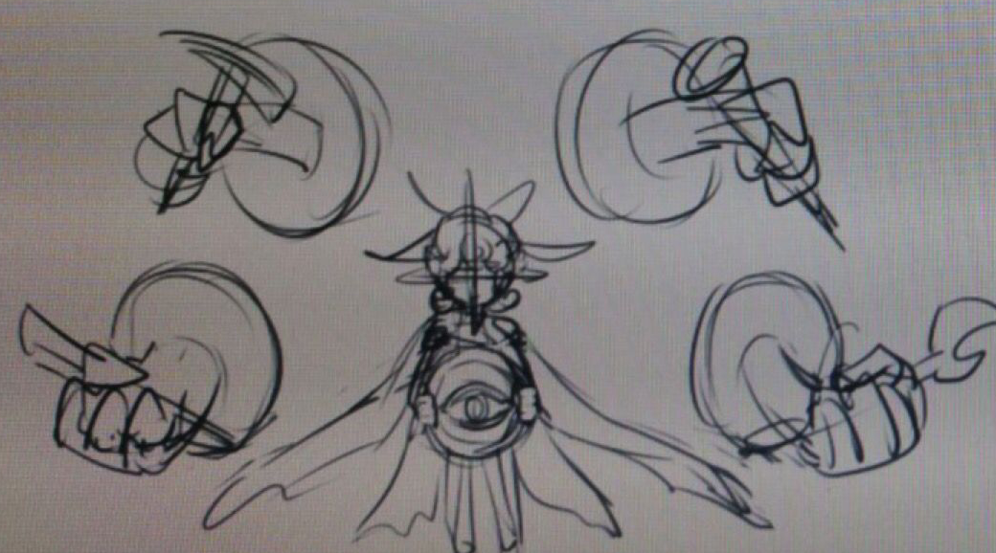
 | 属性倾向 | 智力

2
4
 | 阵容调整提示方向：
6

3
5
1
 | 弱点列表
 |  | 弱点1 | 眼睛 | 元素 | -
 |  |  |  | 弱点血量 | 无限
 |  |  |  | 本体/铠甲 | 本体
 |  |  |  | 受伤比 | 200.000%
 |  |  |  | AI可选 | 否
 |  |  |  | 初始状态 | 冻结
 |  |  |  | 弱点提示
 |  |  |  |  | 弱点 | Weakness

 |  | 弱点2 | 右上武器 | 元素 | -
 |  |  | ruweapon | 弱点血量 | 有限
 |  |  |  | 本体/铠甲 | 铠甲
 |  |  |  | 受伤比 | 100%
 |  |  |  | AI可选 | 否
 |  |  |  | 初始状态 | 隐藏(显示mesh)
 |  |  |  | tips提示（隐藏）
 |  |  |  |  | 猜猜我在哪 | Find me
 |  |  |  | tips提示（显示）
 |  |  |  |  | 潘多拉制作工具

 |  | 弱点3 | 右下武器 | 元素 | -
 |  |  | rdweapon | 弱点血量 | 有限
 |  |  |  | 本体/铠甲 | 铠甲
 |  |  |  | 受伤比 | 100%
 |  |  |  | AI可选 | 否
 |  |  |  | 初始状态 | 隐藏(显示mesh)
 |  |  |  | tips提示（隐藏）
 |  |  |  |  | 猜猜我在哪 | Find me
 |  |  |  | tips提示（显示）
 |  |  |  |  | 网制作工具

 |  | 弱点4 | 左上武器 | 元素 | -
 |  |  | luweapon | 弱点血量 | 有限
 |  |  |  | 本体/铠甲 | 铠甲
 |  |  |  | 受伤比 | 100%
 |  |  |  | AI可选 | 否
 |  |  |  | 初始状态 | 隐藏(显示mesh)
 |  |  |  | tips提示（隐藏）
 |  |  |  |  | 猜猜我在哪 | Find me
 |  |  |  | tips提示（显示）
 |  |  |  |  | 潘多拉制作工具

 |  | 弱点5 | 左下武器 | 元素 | -
 |  |  | ldweapon | 弱点血量 | 有限
 |  |  |  | 本体/铠甲 | 铠甲
 |  |  |  | 受伤比 | 100%
 |  |  |  | AI可选 | 否
 |  |  |  | 初始状态 | 隐藏(显示mesh)
 |  |  |  | tips提示（隐藏）
 |  |  |  |  | 猜猜我在哪 | Find me
 |  |  |  | tips提示（显示）
 |  |  |  |  | 网制作工具

 |  | 弱点6 | 头 | 元素 | -
 |  |  | head | 弱点血量 | 无限
 |  |  |  | 本体/铠甲 | 本体
 |  |  |  | 受伤比 | 100%
 |  |  |  | AI可选 | 是
 |  |  |  | 初始状态 | 正常状态1
 |  |  |  | 弱点提示
 |  |  |  |  | 本体 | Default

 |  |  |  |  |  |  | 动作 | 音效
 |  | boss技能1 | 敲打 | 攻击敌方单体，造成XX%物攻火属性伤害 |  |  | 新动作
 |  | boss技能2 | 疯狂制造 | 攻击敌方群体，造成XX%物攻火属性伤害 |  |  | 新动作
 |  | boss技能3 | 潘多拉盒子 | 攻击敌方群体，造成XX%物攻火属性伤害并附加火属性dot |  |  | 上面两个工具动作
 |  | boss技能4 | 网 | 眩晕敌方群体1回合 |  |  | 下面两个工具动作
 |  | boss技能5 | 制造之神 | 攻击敌方群体，造成XX%物攻火属性伤害并附加火属性dot和眩晕效果 |  |  | 四个工具都动作

 |  | AI
 |  |  | boss处于状态1
 |  |  |  | 技能1至2优先级由低到高
 |  |  |  | 1.保底使用技能1
 |  |  |  | 2.每3回合使用技能2
只转换1次么 |  |  | 总对局经过15回合后，boss由状态1变化为状态N
 |  |  |  | 若玩家未将弱点2,4消灭或未将弱点3,5消灭，则由任意状态转为状态2
 |  |  |  |  | 1.保底使用技能1
 |  |  |  |  | 2.每3回合使用技能2
 |  |  |  |  | 2.每7回合使用技能5
 |  |  |  | 若玩家将弱点2,4消灭，则由任意状态转为状态3
 |  |  |  |  | 1.保底使用技能1
 |  |  |  |  | 2.每3回合使用技能2
 |  |  |  |  | 2.每7回合使用技能4
 |  |  |  | 若玩家将弱点3,5消灭，则由任意状态转为状态4
 |  |  |  |  | 1.保底使用技能1
 |  |  |  |  | 2.每3回合使用技能2
 |  |  |  |  | 2.每7回合使用技能3
 |  |  |  | 若玩家将弱点2,3,4,5消灭，则由任意状态转为状态5
 |  |  |  |  | 1.保底使用技能1
 |  |  |  |  | 2.每3回合使用技能2

 |  | 弱点状态变化
 |  |  | 状态1
 |  |  |  | 弱点6为正常状态1
 |  |  |  | 弱点1为冻结
 |  |  |  | 弱点2,3,4,5为隐藏（显示mesh）

 |  |  | 状态2,3,4,5
 |  |  |  | 弱点2,3,4,5为冻结（死亡则为死亡）
 |  |  |  | 弱点6为正常状态1
 |  |  |  | 弱点1为隐藏(显示mesh)

备忘
小怪 |  |  |  |  |  |  |  |  |  | ｂｏｓｓ
怪物名称 | 星 |  |  | 红 | 绿 | 蓝 | 黑 | 白 | 配图
三章
阿姆特 | 1 |  |  |  |  | 法T

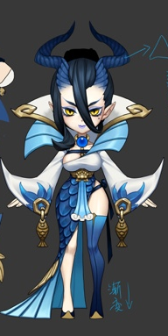
龙女 | 2 |  |  |  |  | 妨害S

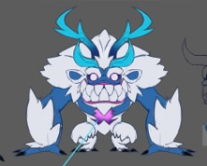
温迪戈 | 2 |  |  |  |  | 物D

得莫非 | 3 |  |  |  |  |  |  | healer

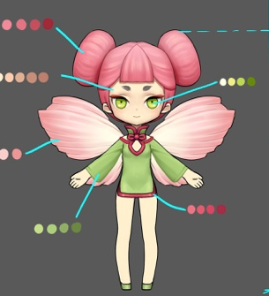

花魄 | 1 | human |  |  | 物D

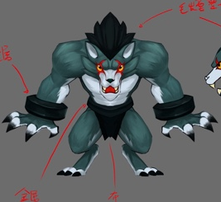

狼人 | 2 |  |  |  |  | 蓝T | 物Ｄ

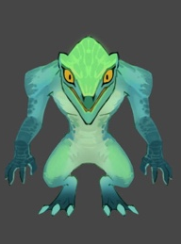

蜥蜴人 | 1 | human |  | 物D | 物Ｔ

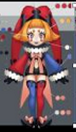

小丑 | 1 | human |  | 法D |  | 法D

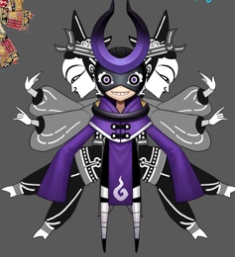
皮影 | 1 | human |  |  | 法Ｄ |  | 法Ｄ

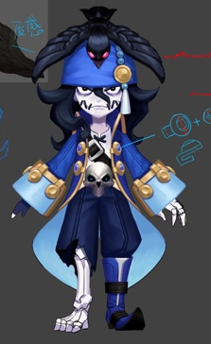

水鬼 | 2 |  |  |  |  | 控S

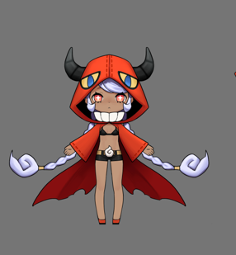
凯瑞斯 | 3 |  |  | 法D | H |  | 妨害Ｓ

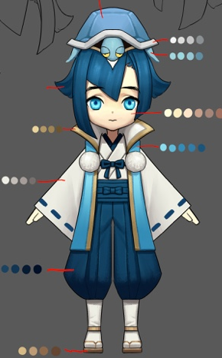

龙宫童子 | 2 |  |  |  |  | H

第四章
红牛 |  |  |  | T

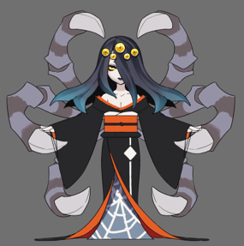
落新妇 |  |  |  |  |  |  | 法dot

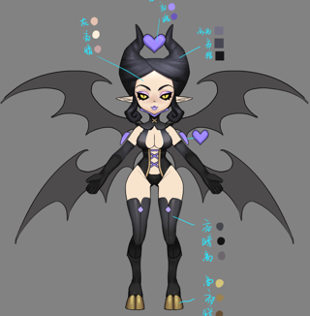
安普沙 |  |  |  |  |  |  | 妨害S

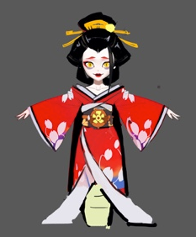
道成寺钟 |  |  |  | 物D

 |  |  | 网和潘多拉

火鸟 |  |  |  | S

伊芙利特 |  |  |  | 法dot

